Problema 6
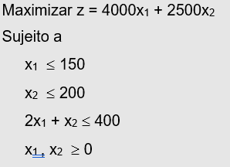
Problema 6

- Modelo de PL -

Variáveis de decisão
x1 | x2 | x3
100 | 200

Função objetivo
Coeficientes das variáveis |  |  | Função objetivo
x1 | x2 | x3 | z
4000 | 2500 |  | 900000

Restrições
Coeficientes das variáveis
x1 | x2 | x3 | Lado esquerdo | Lado direito
1 | 0 |  | 100 | 150
0 | 1 |  | 200 | 200
2 | 1 |  | 400 | 400

Problema 1
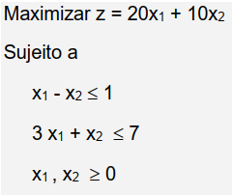
Problema 1

- Modelo de PL -

Variáveis de decisão
x1 | x2 | x3
0 | 7

Função objetivo
Coeficientes das variáveis |  |  | Função objetivo
x1 | x2 | x3 | z
20 | 10 |  | 70 |  |  | Cj | 20 | 10 | 0 | 0
 |  |  |  |  | Xb | Cb | X1 | X2 | X3 | X4 | b
Restrições |  |  |  |  | X3 | 0 | 1 | -1 | 1 | 0 | 1 | 1
Coeficientes das variáveis |  |  |  |  | X4 | 0 | 3 | 1 | 0 | 1 | 7 | 2.3333333333
x1 | x2 | x3 | Lado esquerdo | Lado direito | Z-Cj |  | -20 | -10 | 0 | 0 | 0
1 | -1 |  | -7 | 1
3 | 1 |  | 7 | 7 |  | Cj | 20 | 10 | 0 | 0
 |  |  |  |  | Xb | Cb | X1 | X2 | X3 | X4 | b
 |  |  |  |  | X1 | 20 | 1 | -1 | 1 | 0 | 1
 |  |  |  |  | X4 | 0 | 0 | 4 | -3 | 1 | 4
 |  |  |  |  | Z-Cj |  | 0 | -30 | 20 | 0 | 20

 |  |  |  |  |  | Cj | 20 | 10 | 0 | 0
 |  |  |  |  | Xb | Cb | X1 | X2 | X3 | X4 | b
 |  |  |  |  | X1 | 20 | 1 | 0 | 0.25 | 0.25 | 2
 |  |  |  |  | X2 | 10 | 0 | 1 | -0.75 | 0.25 | 1
 |  |  |  |  | Z-Cj |  | 0 | 0 | -2.5 | 7.5 | 50

 |  |  |  |  |  | Cj | 20 | 10 | 0 | 0
 |  |  |  |  | Xb | Cb | X1 | X2 | X3 | X4 | b
 |  |  |  |  | X3 | 0 | 4 | 0 | 1 | 1 | 8
 |  |  |  |  | X2 | 10 | 3 | 1 | 0 | 1 | 7
 |  |  |  |  | Z-Cj |  | 10 | 0 | 0 | 10 | 70

Problema 2
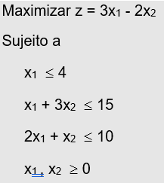
Problema 2

- Modelo de PL -

Variáveis de decisão
x1 | x2 | x3
4 | 0

Função objetivo
Coeficientes das variáveis |  |  | Função objetivo
x1 | x2 | x3 | z
3 | -2 |  | 12

Restrições
Coeficientes das variáveis
x1 | x2 | x3 | Lado esquerdo | Lado direito
1 | 0 |  | 4 | 4
1 | 3 |  | 4 | 15
2 | 1 |  | 8 | 10

Problema 3
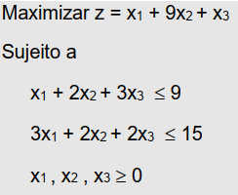
Problema 3

- Modelo de PL -

Variáveis de decisão
x1 | x2 | x3
0 | 4.5 | 0

Função objetivo
Coeficientes das variáveis |  |  | Função objetivo
x1 | x2 | x3 | z
1 | 9 | 1 | 40.5 |  |  | Cj | 1 | 9 | 1 | 0 | 0
 |  |  |  |  | Xb | Cb | X1 | X2 | X3 | X4 | X5 | b
Restrições |  |  |  |  | X4 | 0 | 1 | 2 | 3 | 1 | 0 | 9 | 4.5
Coeficientes das variáveis |  |  |  |  | X5 | 0 | 3 | 2 | 2 | 0 | 1 | 15 | 7.5
x1 | x2 | x3 | Lado esquerdo | Lado direito | Z-Cj |  | -1 | -9 | -1 | 0 | 0 | 0
1 | 2 | 3 | 9 | 9
3 | 2 | 2 | 9 | 15 |  | Cj | 1 | 9 | 1 | 0 | 0
 |  |  |  |  | Xb | Cb | X1 | X2 | X3 | X4 | X5 | b
 |  |  |  |  | X2 | 9 | 0.5 | 1 | 1.5 | 0.5 | 0 | 4.5
 |  |  |  |  | X5 | 0 | 2 | 0 | -1 | -1 | 1 | 6
 |  |  |  |  | Z-Cj |  | 3.5 | 0 | 12.5 | 4.5 | 0 | 40.5

Problema 4
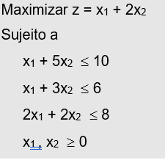
Problema 4

- Modelo de PL -

Variáveis de decisão
x1 | x2 | x3
3 | 1

Função objetivo
Coeficientes das variáveis |  |  | Função objetivo
x1 | x2 | x3 | z
1 | 2 |  | 5

Restrições
Coeficientes das variáveis
x1 | x2 | x3 | Lado esquerdo | Lado direito
1 | 5 |  | 8 | 10
1 | 3 |  | 6 | 6
2 | 2 |  | 8 | 8

Problema 5
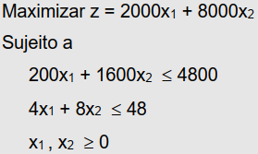
Problema 5

- Modelo de PL -

Variáveis de decisão
x1 | x2 | x3
8 | 2

Função objetivo |  |  |  |  |  | Cj | 2000 | 8000 | 0 | 0
Coeficientes das variáveis |  |  | Função objetivo |  | Xb | Cb | X1 | X2 | X3 | X4 | b
x1 | x2 | x3 | z |  | X3 | 0 | 200 | 1600 | 1 | 0 | 4800 | 3
2000 | 8000 |  | 32000 |  | X4 | 0 | 4 | 8 | 0 | 1 | 48 | 6
 |  |  |  |  | Z-Cj |  | -2000 | -8000 | 0 | 0 | 0
Restrições
Coeficientes das variáveis |  |  |  |  |  | Cj | 2000 | 8000 | 0 | 0
x1 | x2 | x3 | Lado esquerdo | Lado direito | Xb | Cb | X1 | X2 | X3 | X4 | b
200 | 1600 |  | 4800 | 4800 | X2 | 8000 | 0.125 | 1 | 0.000625 | 0 | 3 | 24
4 | 8 |  | 48 | 48 | X4 | 0 | 3 | 0 | -0.005 | 1 | 24 | 8
 |  |  |  |  | Z-Cj |  | -1000 | 0 | 5 | 0 | 24000

 |  |  |  |  |  | Cj | 2000 | 8000 | 0 | 0
 |  |  |  |  | Xb | Cb | X1 | X2 | X3 | X4 | b
 |  |  |  |  | X2 | 8000 | 0 | 1 | 0.00083333333333 | -0.041666666667 | 2
 |  |  |  |  | X1 | 2000 | 1 | 0 | -0.0016666666667 | 0.33333333333 | 8
 |  |  |  |  | Z-Cj |  | 0 | 0 | 3.3333333333 | 333.33333333 | 32000

Problema 11
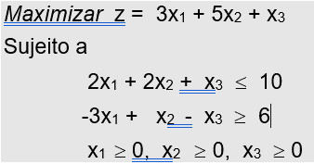
Problema 11

- Modelo de PL -

Variáveis de decisão
x1 | x2 | x3
0 | 5 | 0

Função objetivo
Coeficientes das variáveis |  |  | Função objetivo
x1 | x2 | x3 | z
3 | 5 | 1 | 25

Restrições
Coeficientes das variáveis
x1 | x2 | x3 | Lado esquerdo | Lado direito
2 | 2 | 1 | 10 | 10
-3 | 1 | -1 | 5 | 6

Problema 12
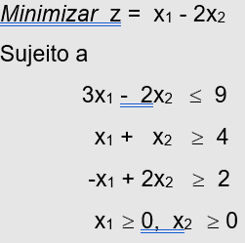
Problema 12

- Modelo de PL -

Variáveis de decisão
x1 | x2 | x3
0 | 4

Função objetivo
Coeficientes das variáveis |  |  | Função objetivo
x1 | x2 | x3 | z
1 | -2 |  | -8

Restrições
Coeficientes das variáveis
x1 | x2 | x3 | Lado esquerdo | Lado direito
3 | -2 |  | -8 | 9
1 | 1 |  | 4 | 4
-1 | 2 |  | 8 | 2

